KaiwaTN7 (GK)
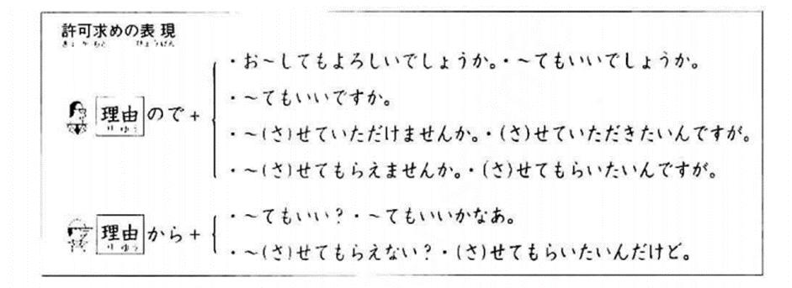
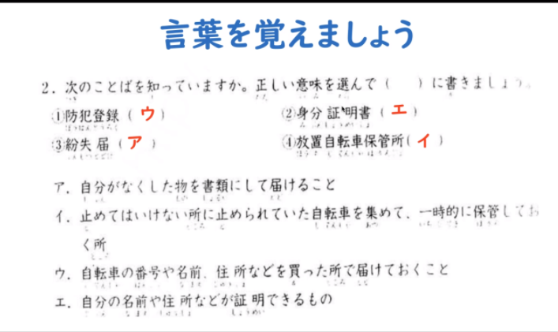
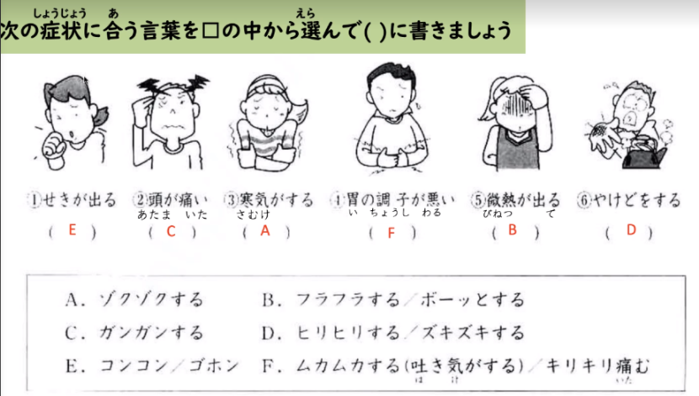

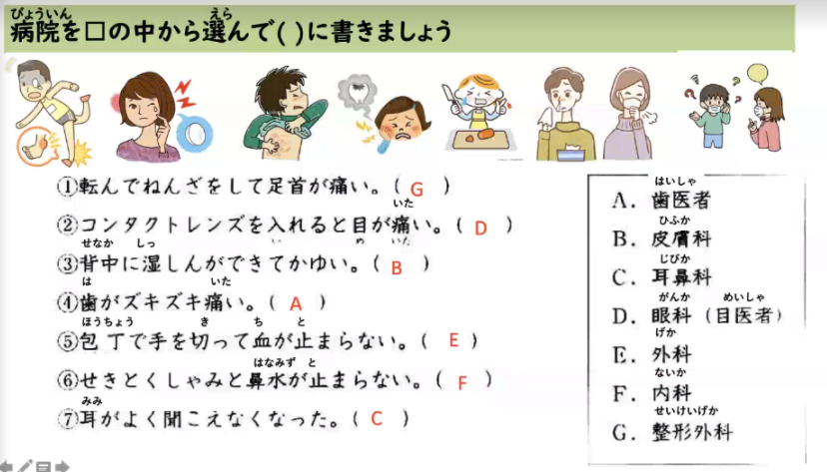
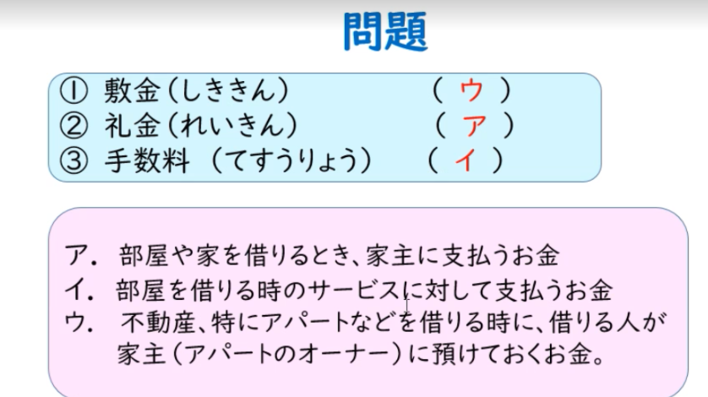

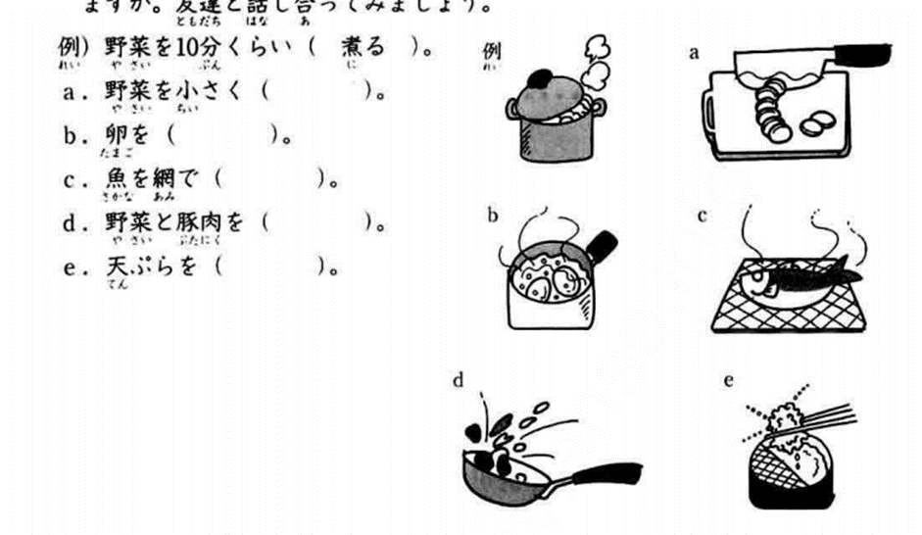
友達を慰める・励ます （P38） | 自分の国の料理の作り方を教える （P19）
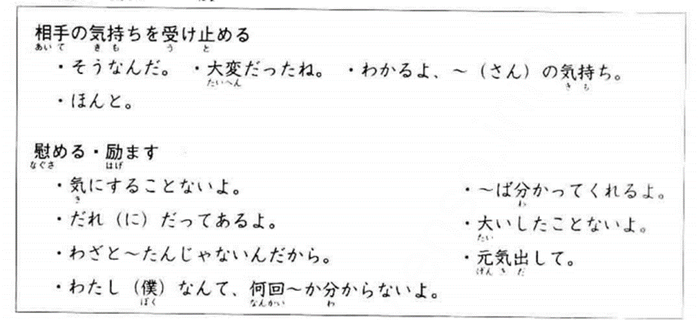

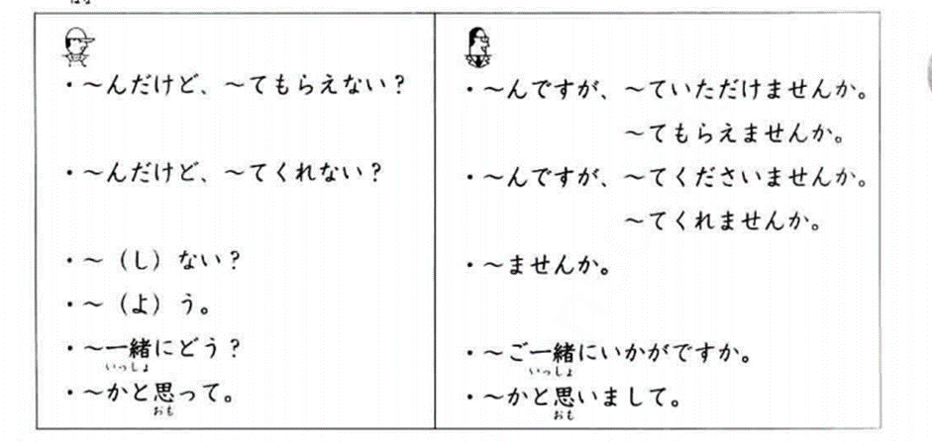
先生を飲み会に誘う
 | 希望の部屋を探す （P67 ）

先生の誘いを断る |  | 日にち変更の許可を求める （P79 ）

NN3 (GK)
No. | タイトル | 種類 | URL (Link gốc)
1回目 | オリエンテーション | スライド | https://drive.google.com/file/d/1P41t7jPQLzzFm314cGrBSclkTwSPB_CI/view?usp=sharing
 | 宿題 | フォルダー | https://drive.google.com/drive/folders/1sGxQmMcthd0NtmsO4u8aVIn3MIt4G7JX?usp=sharing
 | 動画 |  | MS Teams
 | シラバス |  | https://docs.google.com/spreadsheets/d/1y6ZcXNlX0EMrhiXY2U3cqFvW19u2sg2X8s0DPoNCDAM/edit?usp=sharing
2回目 | 目的と目標１ | スライド | https://drive.google.com/file/d/1KYHrqRwzdq8iqWXdumHHfJpi75J4QFI5/view?usp=sharing | 目的
 |  | Appendix | https://drive.google.com/file/d/18ScMo-6Rh0GZxtU0-ZJ7NYfgsNkWa8CC/view?usp=sharing
 | 課題 | フォルダー | https://drive.google.com/drive/folders/19bkErPj-bPZpMvoab1OUxWPH1R0-4HfR?usp=sharing
 | 1分間スピーチ | フォルダー | https://drive.google.com/drive/folders/141BRc5D78D4CYoWOJQ5-lt9AncbHkkuS?usp=sharing
 | 動画 |  | 録画なし
3回目 | 目的と目標2 | スライド | https://drive.google.com/file/d/1Pt_90Lj3AJGRxNNgZ5V3GiH13lufDbDr/view?usp=sharing
 | 動画 |  | 録画なし
4回目 | Ruby基礎 | スライド | https://drive.google.com/file/d/16Ud7cn3Lqrr8uDZgCy-ndmyEk768gdho/view?usp=sharing | IT
 | 動画 |  | https://youtu.be/rFD5nmBZkzk
5回目 | Ruby応用 | スライド | https://drive.google.com/file/d/1qwmi53GPpVc5vB1rLkylg7XH9CYY65vn/view?usp=sharing
 | 動画 |  | https://youtu.be/1I-GprpbU5o
6回目 | Git_GitHub | スライド | https://drive.google.com/file/d/1vPkEyQE7wBrKeZ-C_M_D0rSwf5k8_K-Q/view?usp=sharing
 | 動画 |  | https://drive.google.com/file/d/1nzkRtUp34wXvsX4qcdc4yY60CXEUwe3k/view?usp=sharing
7回目 | ビジネスマナー | スライド | https://drive.google.com/file/d/16qyA8vDecuFecQgk6yyc2ylNARreMWff/view?usp=sharing | Business
 |  | Appendix | https://drive.google.com/file/d/1YfO6euIQpvTjk1jL2vfWyoNqEudpBnQC/view?usp=sharing
 | 動画 |  | https://us06web.zoom.us/rec/share/Yp7CtvkR8eihO6aHyljLUXBFChmFjGcfHsTxFtDmmJSIcrpW0RPDasMLru_g6c4r.YOCCI--PFm0K5ZsO
8回目 | 間違えやすい日本語1 | スライド | 公開用_08_間違えやすい日本語_1.pdf - Google Drive | 日本語
 | 実習 | フォルダー | https://drive.google.com/drive/folders/1SUJY3Ou7hPISBbLKzJsZBa8WWPf1l82u?usp=sharing
 | おまけ | 受領書 | https://drive.google.com/file/d/1KL0RtSSJD68fXVY0Phwjv3FROPuxrLrl/view?usp=sharing
 | おまけ | 納品書 | https://drive.google.com/file/d/1x-_181RN-YsLa-2LV_nPbtSk8GTd5IiQ/view?usp=sharing
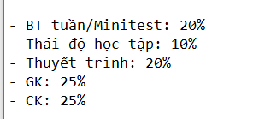
Lịch thi, quy chế, link | 中間試験オンラインショット別スケジュール - Google Trang tính
Demo | Sample_Mid_Exam.pdf - Google Drive
Phạm vi | Bài 2 -> 8
Vấn đáp | 2 câu / 3 phút / người | 15 phút / 5 người / nhóm
Tự luận | 2 câu / 30 phút

 | Minitest
 | 日本語
 | Git_Github
 | Ruby 2
 | Ruby 1

Tất cả link vẫn sống đến 23.2.2022

Goilist NN3 (GK)
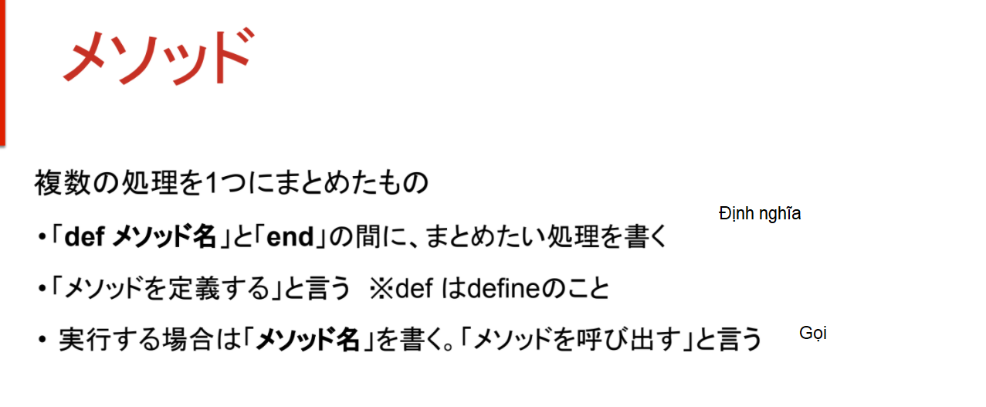
 | コンパイル言語 | げんご | Biên dịch | 実行をする前に、すべてのコードを機械語もしくは中間言語に翻訳(コンパイル)する
一覧 Ichiran : danh sách | スクリプト言語 |  | Thông dịch | ソースファイルをそのまま実行できる言語
編集 Henshū : chỉnh sửa | オブジェクト指向 | しこう | Object-orientation | Hướng đối tượng
偶数 ぐうすう số chẵn | 出力(表示) | しゅつりょく | Xuất ra, hiển thị
奇数 きすう số lẻ | 改行 | かいぎょう | New line | \n
整数 せいすう số nguyên | 単行コメント | たんこう | Comment 1 dòng | #
関数 かんすう hàm số | 値 | あたい | Value | Giá trị
構文 こうぶん cú pháp | 複数行コメント | ふくすうぎょう | Comment nhiều dòng | =begin ~ =end
プロパティ thuộc tính | 文字列 | もじれつ | String | 「"」で囲む
開発現場 かいはつげんば |  |  | 連結(れんけつ)する | "文字列" + "文字列"
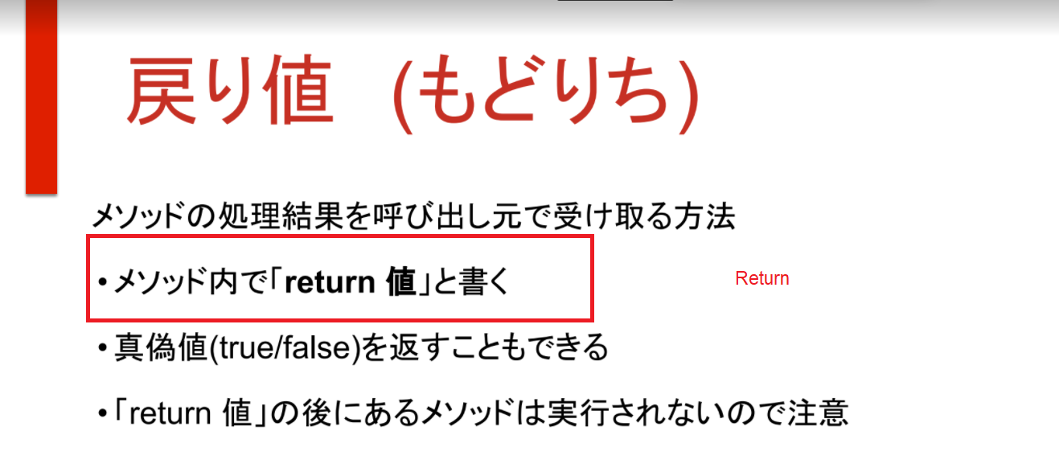
概念 がいねん khái niêm |  |  | 「""」:「何も無い」が存在している文字列
区別 くべつ phân biệt |  |  | 「" "」:スペースを含める文字列
役割 やくわり vai trò |  |  | nil:「存在しない」ということを表す値
記事 きじ bài báo | 数値 | すうち | Number | Số
用語 ようご thuật ngữ | 演算子 | えんざんし | Operator | Toán tử
実践 じっせん thực tiễn | 数式 | すうしき | Formula | Công thức
分散型 ぶんさんがた phân tán hình | 足し算 | たしざん | 「+」 | Add
履歴 りれき lí lịch | 引き算 | ひきざん | 「-」 | Sub
複数 ふくすう số nhiều | 掛け算 | かけざん | 「*」 | Mul
編集 へんしゅう chỉnh sửa | 割り算 | わりざん | 「/」 | Div
取り込み import | 余り | あまり | 「%」 | Mod
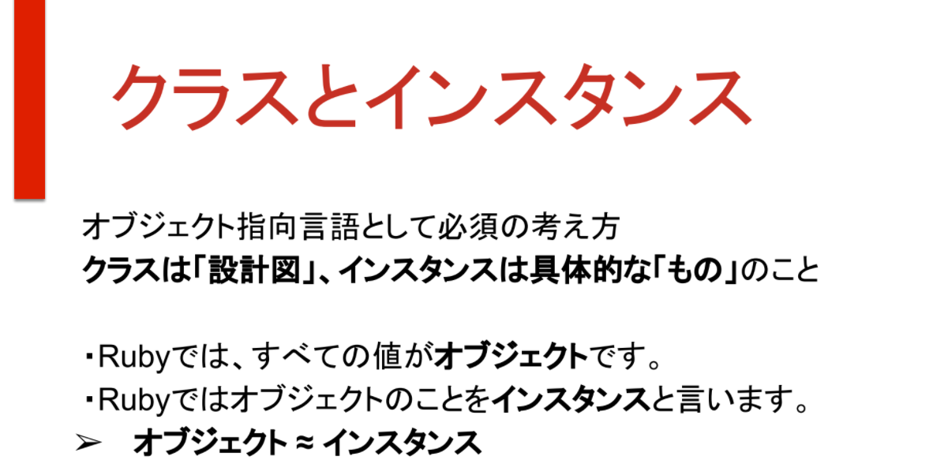
______________ | 変数 | へんすう | Variable | Biến
ディレクトリ領域 ryōiki khu vực thư mục |  |  | 値を入れておく箱のようなもの
リポジトリ Repository リモートリポジトリ ローカルリポジトリ |  |  | 「変数名 = 値」のように定義して使うことができる
プッシュ Push |  |  | 値を変更できる
ステージング Staging | 定義 |  | Definition | Định nghĩa
ワーキングツリー WorkingTree | キャメルケース |  | helloWorld
コミット Commit | スネークケース |  | hello_world
ヘッド Head | 予約語 | よやくご | Keyword | Định danh
ブランチ Branch | 比較演算子 | ひかくえんざんし | Comparison operator | Toán tử so sánh
プッシュ Push | 条件 | じょうけん | Condition | Điều kiện
プル Pull |  | 条件式が正しければ真(true)になる
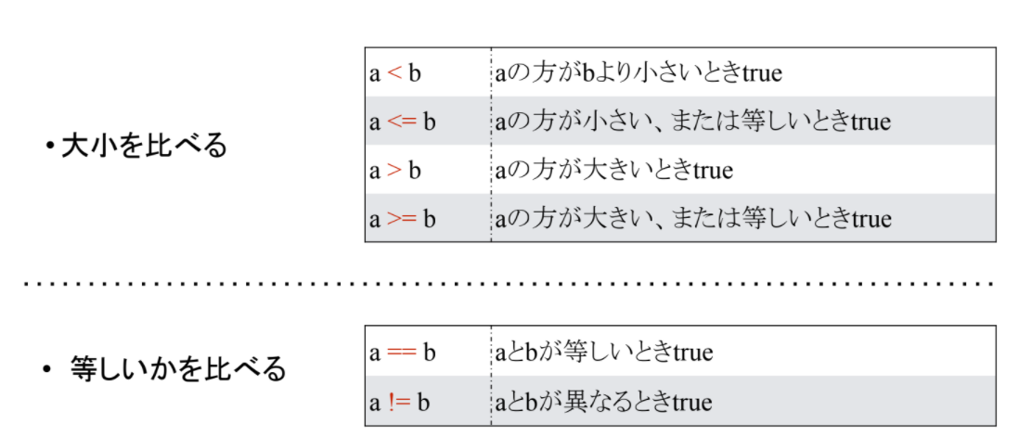
マージ Merge |  | 間違っていれば偽(false)になる
リベース Rebase
コンフリクト Conflict
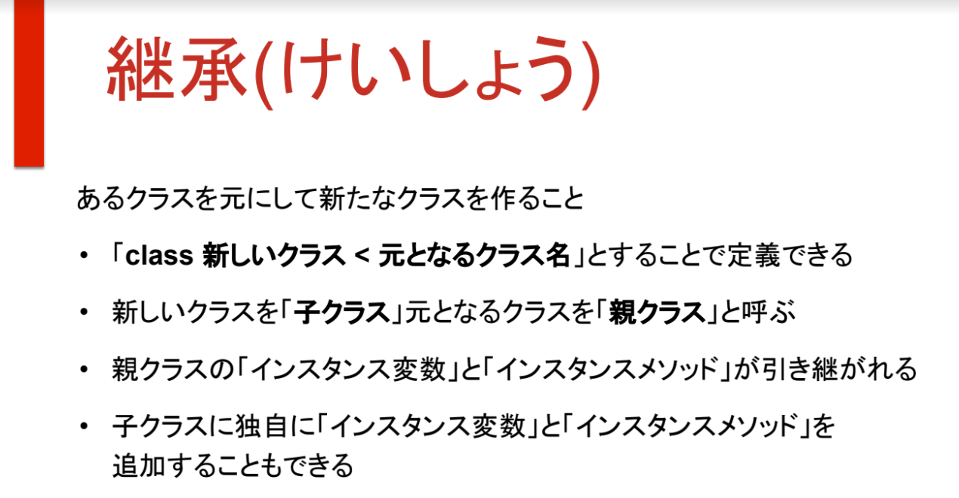
環境 かんきょう môi trường
バグ bug
競合 Kyōgō xung đột
Fork フォーク
Clone クローン
Pull Request プルリクエスト
___________________
重要性 じゅうようせい tính quan trọng
日本特有のビジネスマナー văn hoá kinh doanh vốn có của nhật | 条件分岐 | じょうけんぶんき | Điều kiện rẽ nhánh | If, else, elsif
実務上 Jitsumu-jō Trong thực tế | 条件式 | じょうけんしき | Biểu thức điều kiện
 | かつ |  | and | &&
復元: phục hồi | または |  | or | ||
 | 配列 | はいれつ | Mảng | Array
 | 要素 | ようそ | Phần tử | Element
 | インデックス |  | Chỉ mục | Index
 | 挿入 | そうにゅう | Chèn | Insert
 | 削除 | さくじょ | Xóa bỏ | Delete
 | 更新 | こうしん | Cập nhật | Update
 | 結合 | けつごう | Nối | Concat
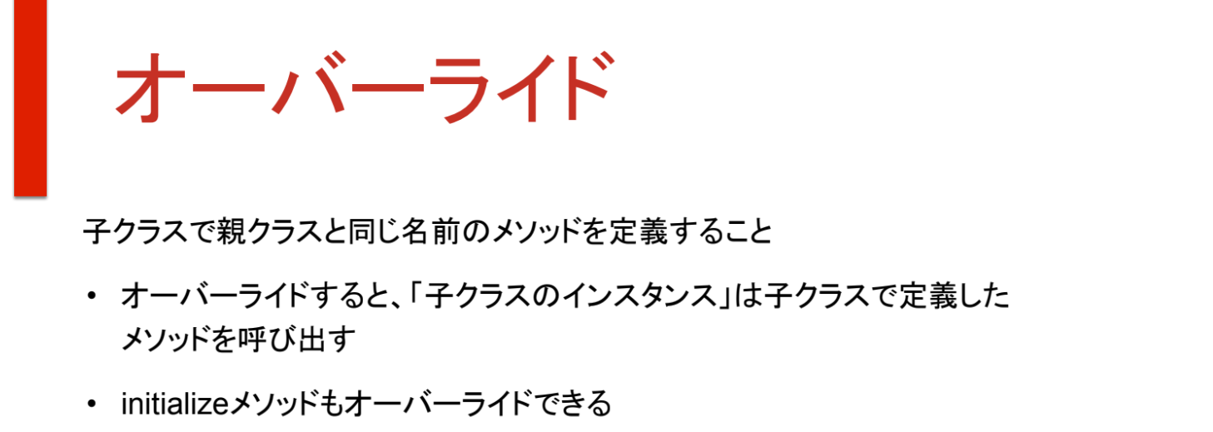
 | メソッド |  | Phương thức | Method
 | 繰り返し | くりかえし | Lặp | Loop
 | ハッシュ |  |  | Hash
 | それぞれの値に「キー」をつける
 | 要素を追加（ついか）する |  |  | Thêm phần tử
 | キーを使って特定の要素のみを取り出す
 | シンボル |  | Symbol

 | 引数 | ひきすう | Đối số | Argument
 |  | 引数を渡す | Truyền đối số
 |  | 引数を受けとる | Nhận đối số
 | ローカル変数 |  | Biến cục bộ | Local Variable
 | 戻り値/return 値 | もどりち | Giá trị trả về | Return value
 | 真偽値 | しんぎち |  | True/False
 | クラス |  | Lớp | Class
 | インスタンス |  | Thực thể | Instance
 | クラスは「設計図」、インスタンスは具体的なもの
 | イニシャライズ |  | Khởi tạo | initialize
 | ゲッター |  |  | Getter
 | セッター |  |  | Setter
 | Public | 制限なしに呼び出せる
 | Private | クラス外で使えない
 | Protected
 | 継承 | けいしょう | Kế thừa | Inheritance
 |  | 新しいクラス < 元となるクラス名
 |  | 親クラス _ 子クラス
 | オーバーライド |  | Ghi đè | Override
 |  | 子クラスで親クラスと同じ名前のメソッドを定義する

